ANEXO - FOTOS
FOTOS - JULHO 2019
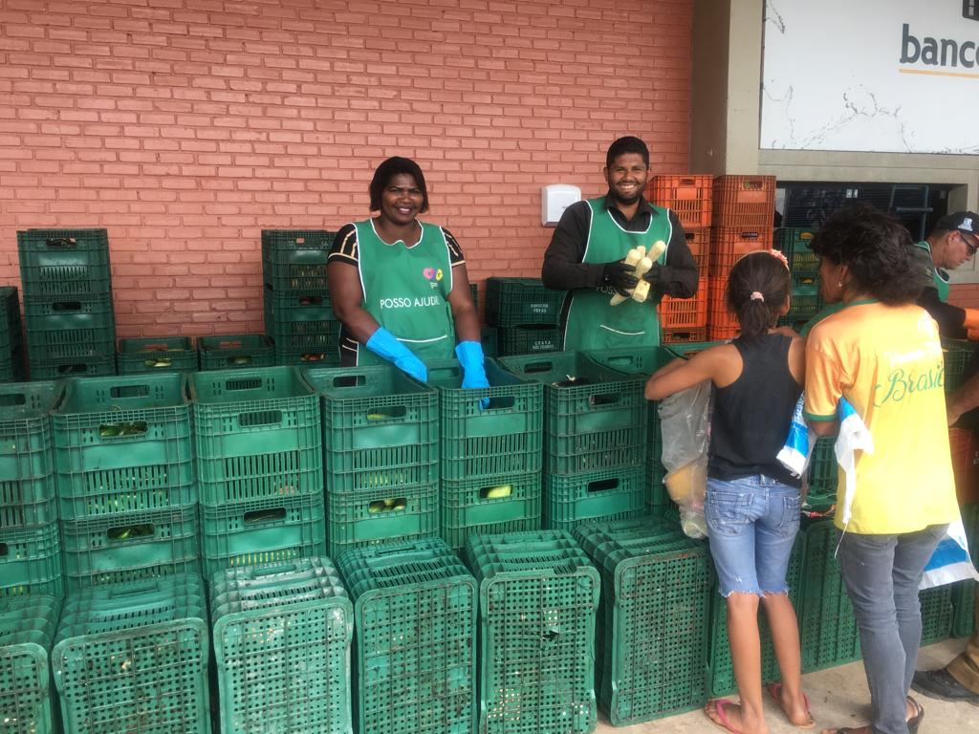 | 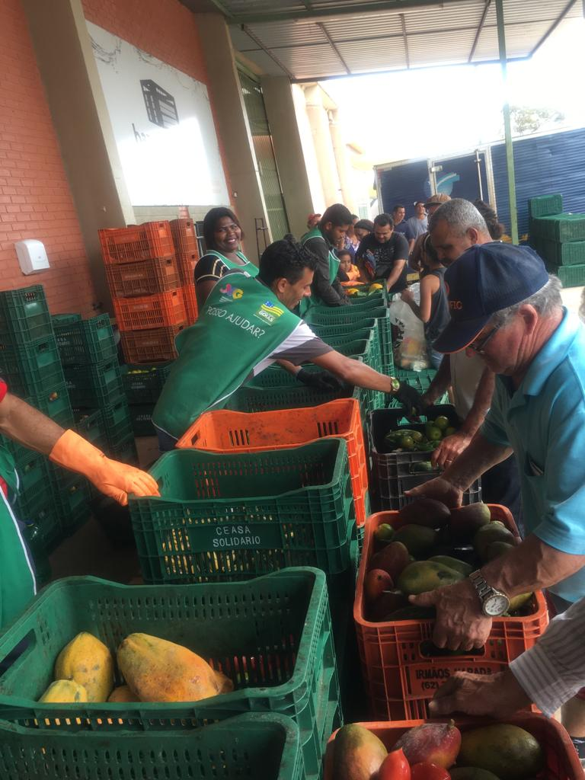
Distribuição para famílias

